상품제안서
비비드 무광원형연필 | 상품코드: F09741

 |  |  |  |  |  |  | 02-412-0044 | www.easy1.co.kr
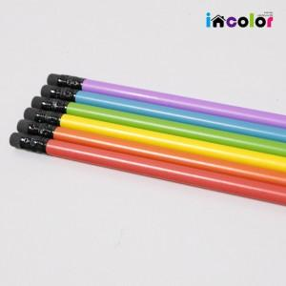

【상세/제작정보】

【인쇄/포장옵션】 | 실크 / 비규격미포장

【공급단가】 | 수량 | 1,000~ | 2,000~ | 3,000~ | 5,000~ | 10,000~
*VAT별도 | 단가 | 130원 | 120원 | 110원 | 100원 | 90원

【상품 URL】 | https://dev.easy1.co.kr:443/src/goods_detail.php?gdno=9741

